Sheet1
特别爱学习队
文档仓库：https://github.com/ohman66/TextWarehouse
代码仓库：https://github.com/ohman66/CodeWarehouse

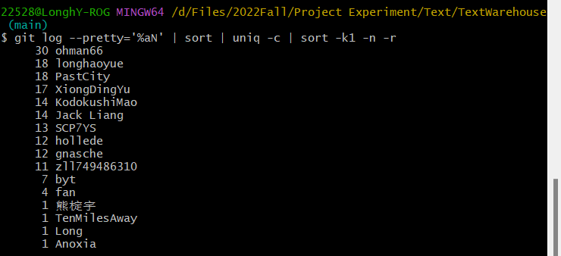
文档提交统计
成员/git名 | 提交次数 | 添加行数 | 删除行数
陈永鹏 ohman66 | 30 | 502 | 585
邹凌龙 TenMilesAway | 12 | 837 | 146
熊珂 PastCity | 18 | 1408 | 234
熊椗宇 XiongDingYu | 18 | 776 | 203
李甜 tgnasche | 12 | 790 | 207
樊泽文 loveysky | 5 | 611 | 190
白雨桐 Catherinebai | 7 | 483 | 74
龙昊岳 Uchiha-Minato | 19 | 459 | 173
刘春远 hollede | 12 | 342 | 108
梁原 JackLiang1003 | 14 | 847 | 390
赵中豪 SCP7YS | 13 | 1403 | 1118
金飞宇 KodokushiMao | 14 | 2271 | 1779
 | 174

git log --author="longhaoyue" --pretty=tformat: --numstat | awk '{ add += $1; subs += $2; loc += $1 - $2 } END { printf "add lines: %s, removed lines: %s\n", add, subs }' -

